T.CONTENT
 | 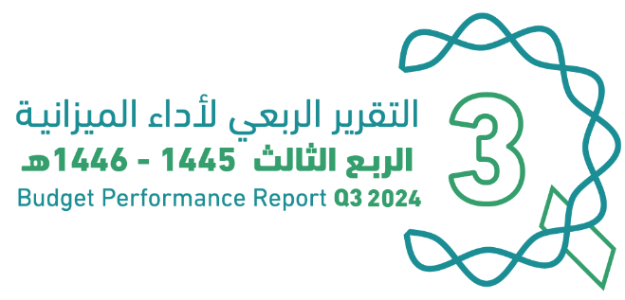
العنوان | Subject
مقدمة | INTRODUCTION
الميزانيـــــة العامـــــة للدولــــــة للسنة المالية 1446/1445هـ (2024م) | The Government Budget For FY 2024
الملخص التنفيذي لأداء الميزانيـــــة العامـــــة للدولــــــة للربع الثالث من السنة المالية 1446/1445هـ (2024م) | Summary of Q3 Performance
الإيرادات | Revenues
المصروفات | Expenditures
التمويل | Financing
رصيد الاحتياطي العام للدولة والحساب الجاري حتى الربع الثالث من السنة المالية 1446/1445هـ (2024م) | Government Reserve and Current Account Until Q3 of FY 2024
الدين العام | Public Debt
ملحق تعريف البنود | Appendix on the Definition

GOV.BUD
 |  |  | 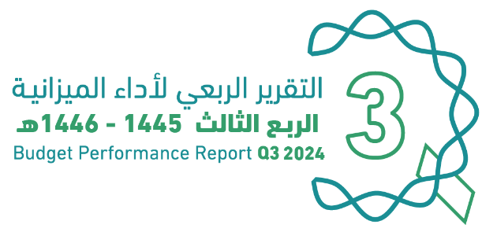
الميزانية العامة للدولة |  |  |  | The Government Budget for FY 2024
للسنة المالية 1445/ 1446هـ (2024م)
(مليون ريال) |  |  |  | (SAR Million)
البيان | FY 2023 Budget | FY 2023 Actual | FY 2024 Budget | Items
 | ميزانية السنة المالية 1445/1444هـ (2023م) | النتائج الفعلية لميزانية السنة المالية 1445/1444هـ (2023م) | ميزانية السنة المالية 1446/1445هـ (2024م)
إجمالي الإيرادات | 1,130,000 | 1,212,290 | 1,172,000 | Total Revenues
إجمالي المصروفات | 1,114,000 | 1,293,236 | 1,251,000 | Total Expenditures
(الفائض/ (العجز | 16,000 | (80,946) | (79,000) | Surplus/(Deficit)

Summary
الملخص التنفيذي |  | Summary of Q3 Performance
النتائج الفعلية لأداء الميزانية للربع الثالث من السنة المالية 1445/ 1446هـ (2024م) |  | Actual performance in Q3 of FY 2024
(مليون ريال) |  | (SAR Million)
Revenues
Expenditures
Surplus/(Deficit)
 | #REF!
الإيرادات | 309,208
النفقات | 339,443
الفائض/ (العجز) | -30,235

الإيرادات
المصروفات
الفائض/ (العجز)

أداء الميزانية العامة للدولة للربع الثالث من السنة المالية الحالية 1445/ 1446هـ (2024م) | Quarterly Budget Performance Report of FY 2024 Q3 (1445/1446 H)

 |  | Summary Until Q3 Performance
النتائج الفعلية لأداء الميزانية حتى الربع الثالث من السنة المالية 1446/1445هـ (2024م) |  | Actual performance Until Q3 of FY 2024
(مليون ريال) |  | (SAR Million)
Revenues
Expenditures
Surplus/(Deficit)
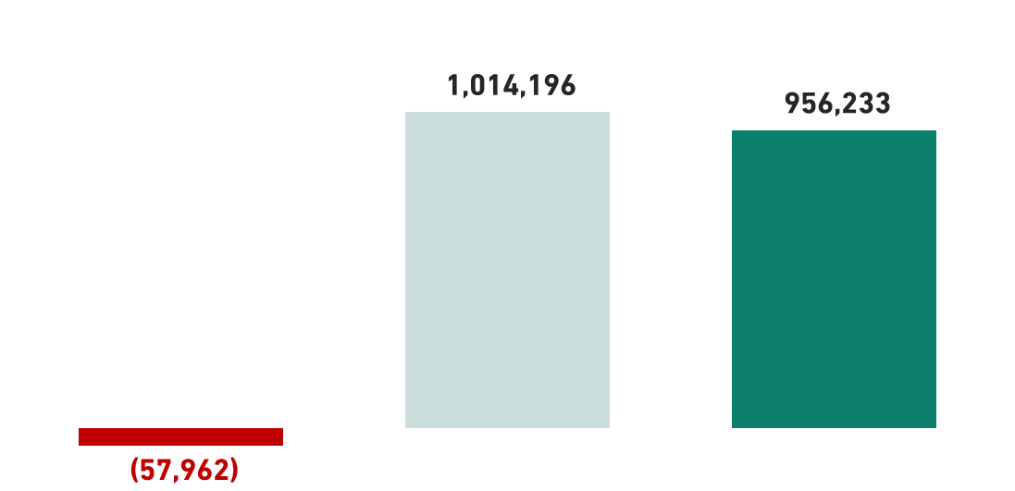

الإيرادات
المصروفات
الفائض/ (العجز)

أداء الميزانية العامة للدولة للربع الثالث من السنة المالية الحالية 1445/ 1446هـ (2024م) | Quarterly Budget Performance Report of FY 2024 Q3 (1445/1446 H)

Revenues
 |  |  |  |  | 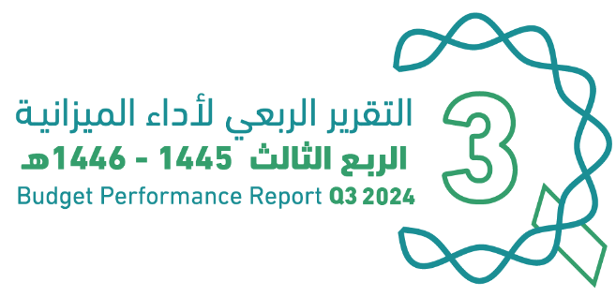
الإيرادات |  |  |  |  | Revenues
الإيرادات الفعلية حتى الربع الثالث من السنة المالية 1445/ 1446هـ (2024م) |  |  |  |  | Actual revenues Until Q3 of FY 2024
(مليون ريال) |  |  |  |  | (SAR Million)
الإيرادات* | Total | Q3 | Q2 | Q1 | Revenues*
 |  | 2024 | 2024 | 2024
الإيرادات النفطية | 585,777 | 190,866 | 212,990 | 181,922 | Oil Revenues
الضرائب على الدخل والأرباح والمكاسب الرأسمالية | 25,409 | 6,014 | 12,850 | 6,545 | Taxes on Income, Profit and Capital Gains
الضرائب على السلع والخدمات | 213,971 | 73,943 | 70,125 | 69,903 | Taxes on Goods and Services
الضرائب على التجارة والمعاملات الدولية | 16,855 | 5,364 | 5,458 | 6,033 | Taxes on International Trade and Transactions
ضرائب أخرى | 33,508 | 5,311 | 24,507 | 3,690 | Other Taxes
الإيرادات الأخرى | 80,712 | 27,710 | 27,662 | 25,341 | Other Revenues
الإيرادات غير النفطية | 370,456 | 118,342 | 140,602 | 111,512 | Non-oil Revenues
الإجمالي | 956,233 | 309,208 | 353,592 | 293,433 | Total

الإيرادات الفعلية للربع الثالث من السنة المالية 1445/ 1446هـ (2024م) |  |  |  |  | Actual revenues in Q3 of FY 2024 Vs. Q3 of FY 2023
مقارنة بالفترة المماثلة من العام السابق
(مليون ريال) |  |  |  |  | (SAR Million)
الإيرادات* |  | Change | Q3 | Q3 | Revenues*
 |  | % | 2024 | 2023
الإيرادات النفطية |  | 30% | 190,866 | 147,006 | Oil Revenues
الضرائب على الدخل والأرباح والمكاسب الرأسمالية |  | -27% | 6,014 | 8,210 | Taxes on Income, Profit and Capital Gains
الضرائب على السلع والخدمات |  | 5% | 73,943 | 70,258 | Taxes on Goods and Services
الضرائب على التجارة والمعاملات الدولية |  | -6% | 5,364 | 5,702 | Taxes on International Trade and Transactions
ضرائب أخرى |  | 69% | 5,311 | 3,151 | Other Taxes
الإيرادات الأخرى |  | 14% | 27,710 | 24,212 | Other Revenues
الإيرادات غير النفطية |  | 6% | 118,342 | 111,533 | Non-oil Revenues
الإجمالـــــــــــي |  | 20% | 309,208 | 258,539 | Total

* تعريف البنود في الملحق المرفق بنهاية التقرير |  |  |  |  | * Definitions are provided in the Annex at the end of the report

الإيرادات الفعلية حتى الربع الثالث من السنة المالية 1446/1445هـ (2024م) |  |  |  |  | Actual revenues Until Q3 of FY 2023 Vs.Until Q3 of FY 2024
مقارنة بالفترة المماثلة من العام السابق
(مليون ريال) |  |  |  |  | (SAR Million)
الإيرادات* |  | Change | Until Q3 | Until Q3 | Revenues*
 |  | % | 2024 | 2023
الإيرادات النفطية |  | 16% | 585,777 | 505,351 | Oil Revenues
الضرائب على الدخل والأرباح والمكاسب الرأسمالية |  | -21% | 25,409 | 32,079 | Taxes on Income, Profit and Capital Gains
الضرائب على السلع والخدمات |  | 7% | 213,971 | 199,475 | Taxes on Goods and Services
الضرائب على التجارة والمعاملات الدولية |  | 2% | 16,855 | 16,446 | Taxes on International Trade and Transactions
ضرائب أخرى |  | 12% | 33,508 | 29,896 | Other Taxes
الإيرادات الأخرى |  | 14% | 80,712 | 71,061 | Other Revenues
الإيرادات غير النفطية |  | 6% | 370,456 | 348,955 | Non-oil Revenues
الإجمالـــــــــــي |  | 12% | 956,233 | 854,306 | Total

* تعريف البنود في الملحق المرفق بنهاية التقرير |  |  |  |  | * Definitions are provided in the Annex at the end of the report
أداء الميزانية العامة للدولة للربع الثالث من السنة المالية الحالية 1445/ 1446هـ (2024م) |  |  |  |  | Quarterly Budget Performance Report of FY 2024 Q3 (1445/1446 H)

Deficit
 |  |  |  |  | 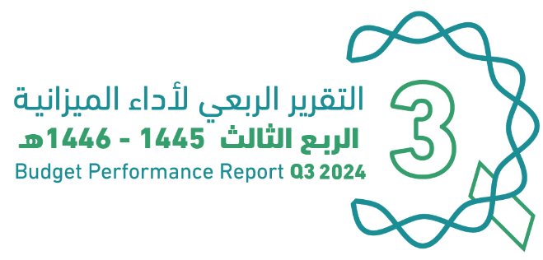
التمويـــل |  |  |  |  | Financing
نتائج الفائض/(العجز) ومصادر التمويـــل حتى الربع الثالث للسنة المالية 1445 / 1446هـ (2024م) |  |  |  |  | Budget Financing until Q3 of FY 2024
(مليون ريال) |  |  |  |  | (SAR Million)
البيان | Total | Q3 2024 | Q2 2024 | Q1 2024 | Item

فائض/(عجز) الفترة | (57,962) | (30,235) | (15,341) | (12,387) | Surplus/(Deficit)
التمويل |  |  |  |  | Financing Sources
من الاحتياطيات الحكومية | 0 | 0 | 0 | 0 | Government Reserves
من الدين | 57,962 | 30,235 | 15,341 | 12,387 | from Borrowing
إجمالي التمويل | 57,962 | 30,235 | 15,341 | 12,387 | Total Financing

أداء الميزانية العامة للدولة للربع الثالث من السنة المالية الحالية 1445/ 1446هـ (2024م) |  |  |  |  | Quarterly Budget Performance Report of FY 2024 Q3 (1445/1446 H)

Gov.Reserve
 |  | 
رصيد الاحتياطي العام للدولة والحساب الجاري |  | Government Reserve and Current Account
حتى الربع الثالث من السنة المالية 1445/ 1446هـ (2024م) |  | Until Q3 of FY 2024
(مليون ريال) |  | (SAR Million)
رصيد الاحتياطي العام للدولة
Government Reserve
الرصيد اخر الفترة | 390,079 | End of Period Balance
الحساب الجاري للسنة المالية 2024م
Current Account of FY 2024
الرصيد اخر الفترة | 76,675 | End of Period Balance

أداء الميزانية العامة للدولة للربع الثالث من السنة المالية الحالية 1445/ 1446هـ (2024م) |  | Quarterly Budget Performance Report of FY 2024 Q3 (1445/ 1446 H)

